Vue3
I. VUEJS |  |  |  |  | https://vi.vuejs.org/v2/guide/
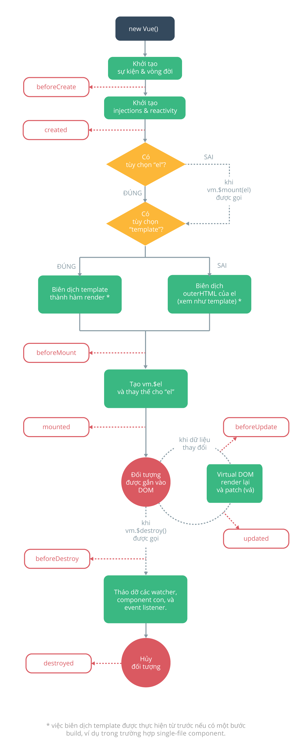
 |  |  |  |  | Một instance sẽ có một vòng đời của nó (hình bên trái), được thể hiện trong code thông qua các method mà Vue đã quy định. (ex: beforeCreate, mounted …)
 |  |  |  |  | Mỗi một method ấy sẽ được gọi vào một thời điểm tương ứng

 |  |  |  |  | Việc gọi các method này khi nào là việc của vue, việc của ta là chỉ ra cho vue rằng các method ấy sẽ làm gì. Một số method quan trọng:
 |  |  |  |  | - beforeCreate: Được gọi sau khi thực hiện lệnh new Vue(...)
 |  |  |  |  | - created: Sau khi gọi beforeCreated và thực hiện khởi tạo môt số thứ khác như Events, data.
 |  |  |  |  | - beforeMount: Sau khi compile template và tạo DOM ảo lưu tại vm.$el. Vue sẽ thay DOM elêment el bằng vm.el. Giao điện mà vue instance định nghĩa đã được render ra
 |  |  |  |  | - mounted: Sau khi beforeMount được thực hiện. Điều quan trọng cần nhớ tại mounted là method này chỉ được gọi duy nhất 1 lần mà thôi.

 |  |  |  |  | Component là các đối tượng Vue có thể sử dụng lại được với một cái tên định danh cho no. Chúng ta có thể dùng component này như là một phần tử bên trong đối tượng Vue
 |  |  |  |  | gốc được tạo bởi new Vue
 |  |  |  |  | Vì là những đối tượng Vue tái sử dụng được, các component cùng nhận các tùy chọn như một new Vue, ví dụ data, computed, watch, methods, và các hook vòng đời.
 |  |  |  |  | Ngoại lệ duy nhất là một số ít tùy chọn đặc biệt cho root như el
 |  |  |  |  |  |  | Một ứng dụng thường được tổ chức dưới dạng một cây component lồng nhau
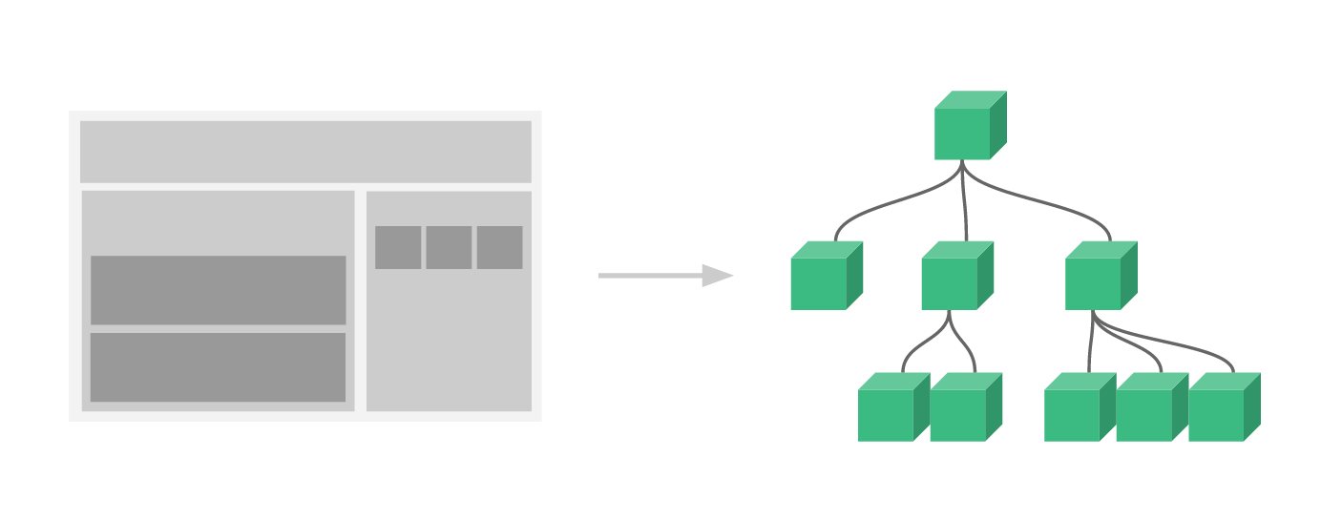
 |  |  |  |  | <div id="components-demo"> <button-counter></button-counter> </div> new Vue({ el: '#components-demo' })

 |  |  |  |  |  |  | Truyền dữ liệu xuống các component con bằng prop
 |  |  |  |  |  |  | Vue.component('blog-post', { props: ['title'], template: '<h3>{{ title }}</h3>' })

 |  |  |  |  | VueX được biết đến như một thư viện giúp bạn quản lý trạng thái các component trong VueJS, đây cũng là nơi lưu trữ tập trung cho tất cả các component trong
 |  |  |  |  | một ứng dụng với nguyên tắc trạng thái chỉ có thể được thay đổi theo kiểu có thể dự đoán.
 |  |  |  |  | Vuex còn được xem như là một thư viện dùng để quản lý state cho các ứng dụng của Vue bằng cách sử dụng store tập trung hóa và toàn cục cho tất cả component
 |  |  |  |  | trong một ứng dụng, mang lại những cập nhật nhanh tức thời khi tận dụng hệ thống các reactions
 |  |  |  |  | Trong vuex store mỗi yếu tố dữ liệu chỉ được phép lưu một lần và chỉ được quyền đọc để tránh các component của ứng dụng sẽ làm hỏng các trạng thái truy xuất từ
 |  |  |  |  | các component khác
 |  |  |  |  | Cấu Trúc và life circle Của Vuex
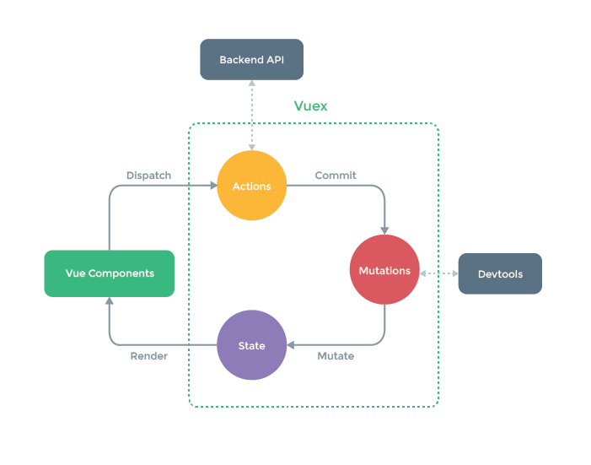

 |  |  |  |  | State (trạng thái)
 |  |  |  |  |  | Vuex chỉ sử dụng một cây trạng thái duy nhất để chứa tất cả các trạng thái của ứng dụng

 |  |  |  |  | Getters (lọc trạng thái)
 |  |  |  |  |  | có thể điều chỉnh dữ liệu trước khi trả về state. Đôi khi chúng ta cần lấy các trạng thái dựa vào việc tính toán, lọc bỏ các trạng thái được cung cấp bởi store
 |  |  |  |  |  | Nếu muốn sử dụng trong component thì bạn có thể gọi trực tiếp this.$store.getters.getEvenNumbers hoặc sử dụng mapGetter

 |  |  |  |  | Mutations (thay đổi trạng thái)
 |  |  |  |  |  | Điểm mạnh của store chính là nơi compoment chỉ có thể đọc dữ liệu mà không được phép thay đổi trạng thái một cách trực tiếp. Nếu muốn thay đổi trạng thái
 |  |  |  |  |  | thì Mutations là nơi duy nhất đảm nhiệm chức năng này bằng cách thay đổi thông qua commit. Dù không khuyến khích nhằm đảm bảo tính Flow chuẩn tuy nhiên
 |  |  |  |  |  | tại compoment, bạn vẫn có thể thực hiện được commit đến mutations
 |  |  |  |  |  | Điểm cần lưu ý chính là mutations là synchronous (đồng bộ) nhằm kiểm soát được action đã thay đổi state hay thứ tự thay đổi như thế nào

 |  |  |  |  | Actions (Hành động)
 |  |  |  |  |  | Action cũng tương tự như mutation, tuy nhiên có một vài điểm khác biệt. Thay vì thay đổi trạng thái thì các action commit thay đổi, nó có thể chứa các hoạt động không đồng bộ
 |  |  |  |  |  | Đây chính là nơi thể hiện bussiness logic, được gọi là API, save vào database, thực hiện các commit (gọi mutation) để thay đổi state . . .

 |  |  |  |  | Modules
 |  |  |  |  |  | Vuex chỉ sử dụng duy nhất một cây trạng thái, tất cả các trạng thái của ứng dụng sẽ được đưa vào một đối tượng. Điều này cũng có nghĩa là khi ứng dụng của bạn ngày càng
 |  |  |  |  |  | phát triển thì store sẽ to lên rất nhiều
 |  |  |  |  |  | Vì thế Vuex cho phép việc chia nhỏ store thành các module nhỏ hơn, các module này cũng có state, mutation, action, getter và thậm chí còn cho phép các module lồng nhau

 |  |  |  |  | Lưu ý khi sử dụng Vuex:
 |  |  |  |  |  | Điều quan trọng nhất khi bạn sử dụng Vuex đó chính là xác định cái nào là state sẽ lưu trữ trong store, cái nào chỉ là local state nằm trong component. Bạn hoàn toàn có thể
 |  |  |  |  |  | đưa tất cả vào trong store, tuy nhiên đến khi quy mô của ứng dụng càng lớn kéo theo store cũng sẽ to ra dẫn đến việc khó khăn trong việc quản lý state

II. Vuejs 3
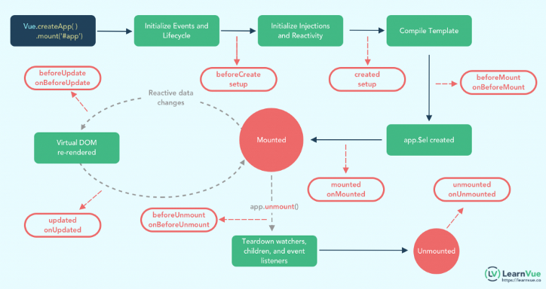
 |  |  |  |  | Một instance sẽ có một vòng đời của nó (hình bên trái), được thể hiện trong code thông qua các method mà Vue đã quy định.
 |  |  |  |  | Mỗi một method ấy sẽ được gọi vào một thời điểm tương ứng, một số method quan trọng:
 |  |  |  |  | - onBeforeMount - được gọi trước khi bắt đầu lắp
 |  |  |  |  | - onMounted - được gọi khi thành phần được gắn kết
 |  |  |  |  | - onBeforeUpdate - được gọi khi dữ liệu phản ứng thay đổi và trước khi kết xuất lại
 |  |  |  |  | - onUpdated - được gọi sau khi kết xuất lại
 |  |  |  |  | - onBeforeUnmount - được gọi trước khi thể hiện Vue bị hủy

III. Khác biệt của Vue2 Và Vue 3
Ánh xạ về thành phần của vòng đời từ vue2 -> vue3 |  |  |  | Các tính năng mới trên Vue 3.
 | beforeCreate -> sử dụng setup() |  |  | Vue 3 nhanh hơn, kích thước tệp nhỏ hơn và được trang bị hỗ trợ TypeScript tốt hơn. Một số tính năng mới bao gồm:
 | created -> sử dụng setup()
 | beforeMount -> onBeforeMount |  |  | 1. Composition API (Now built-in)
 | mounted -> onMounted |  |  | 2. Multiple root elements (Template syntax )
 | beforeUpdate -> onBeforeUpdate |  |  | 3. Suspense
 | updated -> onUpdated |  |  | 4. Multiple V-models
 | beforeDestroy -> onBeforeUnmount |  |  | 5. Better Reactivity
 | destroyed -> onUnmounted
 | errorCaptured -> onErrorCaptured

1. Composition API (Largest)
 | Ở Vue 3 ta được xem mặt 1 hook mới với cái tên Composition API”
 | Toàn bộ những thứ về composition API được gói gọn trong setup() hoặc code như Vue 2 cũng được.
 | Ưu điểm:
 | - Tổ chức code tốt hơn
 | - Có thể chia sẻ dung lại được ở nhiều nơi

 | Cách sử dụng: |  |  | <template> <div class="counter"> <p>count: {{ count }}</p> <p>NewVal (count + 2): {{ countDouble }}</p> <button @click="inc">Increment</button> <button @click="dec">Decrement</button> <p> Message: {{ msg }} </p> <button @click="changeMessage()">Change Message</button> </div> </template> <script> import { ref, computed, watch } from 'vue' export default { setup() { /* ---------------------------------------------------- */ let count = ref(0) const countDouble = computed(() => count.value * 2) watch(count, newVal => { console.log('count changed', newVal) }) const inc = () => { count.value += 1 } const dec = () => { if (count.value !== 0) { count.value -= 1 } } /* ---------------------------------------------------- */ let msg= ref('some text') watch(msg, newVal => { console.log('msg changed', newVal) }) const changeMessage = () => { msg.value = "new Message" } /* ---------------------------------------------------- */ return { count, inc, dec, countDouble, msg, changeMessage } } } </script>

 | Hoặc có thể viết bằng vue2 cũng ok: |  |  | <template> <div class="counter"> <p>count: {{ count }}</p> <p>NewVal (count + 2): {{ countDouble }}</p> <button @click="inc">Increment</button> <button @click="dec">Decrement</button> <p> Message: {{ msg }} </p> <button @click="changeMessage()">Change Message</button> </div> </template> <script> export default { data() { return { count: 0, msg: 'some message' } }, computed: { countDouble() { return this.count*2 } }, watch: { count(newVal) { console.log('count changed', newVal) }, msg(newVal) { console.log('msg changed', newVal) } }, methods: { inc() { this.count += 1 }, dec() { if (this.count !== 0) { this.count -= 1 } }, changeMessage() { msg = "new Message" } } } </script>

 | Chú ý:
 |  | Tất cả những gì về composition API thì chỉ được dùng ở trong setup thôi nhé các bạn. Tức là watch hay computed ở bên trên ta dùng là dành cho setup. Còn mặc định Vue vẫn có computed như Vue 2 nhé

2. Multiple root elements
 | Trong vue2 template cần phải bọc một thẻ <div> ở ngoài cùng để có thể hoạt động. Nhưng đến vue3 thì hạn chế này đã đc remove

 | Vue2 |  | Vue3
 | <template> <div class="counter"> <p> Count: {{ count }} </p> <button @click="increment"> Increment </button> <button @click="decrement"> Decrement</button> </div> </template> |  |  | <template> <p> Count: {{ count }} </p> <button @click="increment"> Increment </button> <button @click="decrement"> Decrement</button> </template>

3. Suspense
 | Suspense là một tính năng mới kết xuất thành phần default/fallback cho đến khi thành phần chính tìm nạp dữ liệu.
 | Suspense là tạm dừng render component chính của chúng ta, thay vào đó hiển thị 1 nội dung khác, và cho tới khi nào component chính của chúng ta được download về nếu đó là async component (lazy load) hoặc cho tới khi nào hoàn thành một công việc async nào đó ở trong setup
 | Giống như chức năng loading thời gian chờ để hiển thị data

 | Ex:
 | <template> <div v-if="error"> {{ error }} </div> <Suspense v-else> <template #default> <div v-for="item in articleList" :key="item.id"> <article> <h2>{{ item.title }}</h2> <p>{{ item.body }}</p> </article> </div> </template> <template #fallback> Articles loading... </template> </Suspense> </template> <script> import axios from 'axios' import { onErrorCaptured, ref } from 'vue' export default { setup () { const error = ref(null) onErrorCaptured(e => { error.value = e return true }) let articleList = await axios .get('https://jsonplaceholder.typicode.com/posts') .then(response => { console.log(response throw new Error('This is error') return response.data }) } return { error } </script>

 | Khi đang nạp dự liệu thì sẽ hiển thị #fallback cho đến khi quá trình nạp dữ liệu xong thì #default bắt đầu chạy

4. Multiple v-models
 | Vue-2 cho phép sử dụng chỉ một v-model trên một component. Trong Vue-3, chúng ta có thể liên kết bất kỳ số lượng v-model nào với các thành phần tùy chỉnh của mình

 | Vue2 |  | Vue3
 | <template> <survey-form v-model:name="name" v-model:age="age"> </survey-form> </template> |  |  | <template> <div> <label>Name: </label> <input :value="name" @input="updateName($event.target.value)" /> <label>Age: </label> <input :value="age" @input="updateAge($event.target.value)" /> </div> </template> <script> export default { props: { name: String, age: Number }, setup(props, { emit }) { const updateName = value => { emit('update:name', value) } const updateAge = value => { emit('update:age', +value) } return { updateName, updateAge } } } </script>

5. Better reactivity

 | <template> <div class="hello" @click="test">test {{list }} {{ myObj }}</div> </template> <script> export default { name: "HelloWorld", data() { return { list: [1, 2], myObj: { name: "Preetish" } }; }, watch: { list: { handler: () => { console.log("watcher triggered"); }, deep: true } }, methods: { test() { this.list[2] = 4; this.myObj.last = "HS"; delete this.myObj.name; } } }; </script> |  |  |  |  | Ở ví dụ kế bên. Thông thường thì khi click vào thẻ div thì sẽ thay đổi giá trị như đã set ở function test, thế nhưng có một vài trường hợp action sẽ không được thực thi
 |  |  |  |  |  | bằng chứng là wather không được kích hoạt đầy đủ.
 |  |  |  |  |  | Sau đó để có thể khắc phục thì cần sử dụng methos vue.set() hoặc vue.delete() để có thể khắc phục

 |  |  |  |  |  | Thế nhưng trong vue3 nhờ sử dụng ref() để khai báo mà có thể hoạt động không cần 2 phương thức trợ giúp như vue2

 |  |  |  |  |  | export default { setup() { let list = ref([1, 2]) let a = ref(0) let myObj = ref({ name: 'Preetish' }) function test() { list.value[3] = 3 myObj.value.last = 'HS' delete myObj.value.name } return { myFun, list, myObj } } }

